2月16日-チケット申し込み書
第２０回Ｗリーグ プレーオフ・セミクォーターファイナル 秋田大会 ２０１９年２月１６日【土】 秋田県立体育館
チケット申し込み用紙 （メール・FAX送信用） 下部、注意書きを必ずお読みください

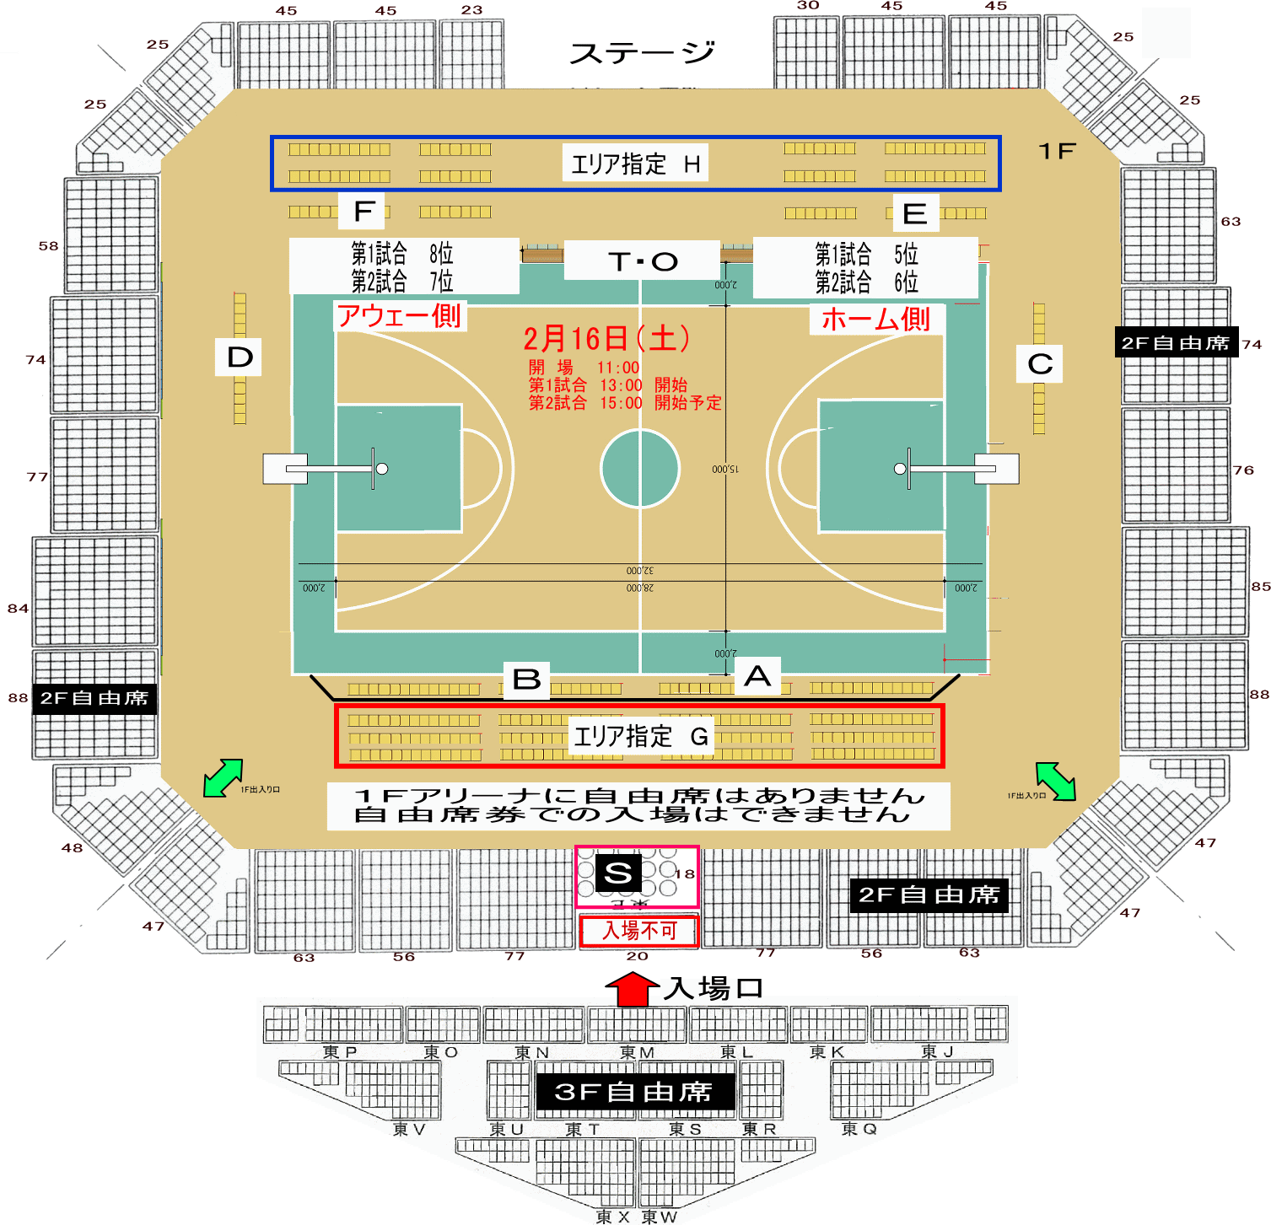
観戦日 |  | 券 種 | 前売り価格 | 申込枚数 | 金額
2018-02-16 | 1 | 指定席Ｓ ロイヤルボックス | 6,000 |  | 0
2018-02-16 | 2 | 指定席Ａ コートサイド 「ホーム側」 | 5,000 |  | 0
2018-02-16 | 3 | 指定席Ｂ コートサイド 「アウェー側」 | 5,000 |  | 0 |  |  |  | １１月１日（土）
2018-02-16 | 4 | 指定席Ｃ コートエンド 「ホーム側」 | 5,000 |  | 0
2018-02-16 | 5 | 指定席Ｄ コートエンド 「アウェー側」 | 5,000 |  | 0
2018-02-16 | 6 | 指定席Ｅ ベンチ後方 「ホーム側」 | 4,000 |  | 0
2018-02-16 | 7 | 指定席Ｆ ベンチ後方 「アウェー側」 | 4,000 |  | 0
2018-02-16 | 8 | 指定席Ｇ エリア指定 「ベンチ反対」 | 3,000 |  | 0
2018-02-16 | 9 | 指定席Ｈ エリア指定 「ベンチ後方」 | 3,000 |  | 0
2018-02-16 | 10 | ２Ｆ自由席 大学・一般 | 2,000 |  | 0
2018-02-16 | 11 | ２Ｆ自由席 高校生 | 1,500 |  | 0
2018-02-16 | 12 | ２Ｆ自由席 中学生 | 1,000 |  | 0
2018-02-16 | 13 | ２Ｆ自由席 小学生 | 500 |  | 0
 |  |  |  | 送料 | 100
合計購入金額 |  |  |  |  | 100

※ ロイヤルボックス席を申し込まれた方、１席３枚の個人色紙となります |  |  |  |  | 0
※ 出場６チームよりの個人サイン色紙となります。（レギュラーシーズン・3位～8位）
下記をクリックのうえ、希望選手を記入してください
※ 16日観戦で、17日出場チームの選手を指定した場合は、後日郵送となることがあります
あらかじめご了承ください
※ 希望選手が、出場されない場合は別の選手をお選びいただきます
こちらよりメールまたは、電話で連絡いたします
こちらをクリックのうえ、別シートへ記入して下さい
（最終、2月10日までお知らせください）
 |  |  |  |  | 0

申込者氏名 | ： |  | 指定席券A・B・C・D・E・Fを購入された方は駐車券の有無を下記よりお選びください
郵便番号 | 〒 |  | 駐車券⇒
県名 |  |  |  |  |  |  | 指定席座席数（県協会販売分）
郡市区名 |  |  |  |  |  | 指定席Ｓ | ロイヤルボックス | 18
住所 | ： |  |  |  |  | 指定席Ａ | コートサイド 「ホーム側」 | 25
住所２ 学校名など | ： |  |  |  |  | 指定席Ｂ | コートサイド 「アウェー側」 | 25
電話番号 | ☎ |  | 日中連絡のつく番号を記入してください |  |  | 指定席Ｃ | コートエンド 「ホーム側」 | 10
メールアドレス | ✉ |  |  |  |  | 指定席Ｄ | コートエンド 「アウェー側」 | 10
返信用ＦＡＸ番号 | fax |  | 必ず受信できる番号を記入してください |  |  | 指定席Ｅ | ベンチ後方 「ホーム側」 | 17
チーム名 (チームで申し込みの場合） |  |  | 性別 |  |  | 指定席Ｆ | ベンチ後方 「アウェー側」 | 17
 |  |  |  |  |  | 指定席Ｇ | エリア指定 「ベンチ反対」 | 70
 |  | 「必ずお読みください」 申込された時点で下記事項に同意したこととします。 |  |  |  | 指定席Ｈ | エリア指定 「ベンチ後方」 | 28

 |  | ※ 指定席（Ｓ・Ａ・Ｂ・Ｃ・Ｄ・Ｅ・Ｆ）購入のお客様には、 |  |  |  | ※ 指定席Ｇ・Ｈは、エリア指定席です
 |  | 県立体育館「駐車券」を同封します。(1申込1枚) |  |  |  | 指定番号はありませんが確実にお座りいただけます
 |  | 「駐車券につきましては、発行枚数が限られています。既定枚数に達した時点で終了といたしますので予めご了承ください。」
 |  | ※ 金額は、自動計算となっています。
 |  | ※ 申込用紙が到着後、チケット購入案内をメールまたはFAXで返信します。
 |  | ※ 振込先は、購入案内に記載しています。（大変恐れ入りますが振込手数料はご負担下さい。）
 |  | ※ 入金が確認出来次第、チケットを発送します。
 |  | ※ 指定席はブロック指定となります。（ご入金の早い順に若い番号より割り当てます）
 |  | ※ 指定席につきましては、販売数量が限られていますので、ご希望に沿えない場合があります。
 |  | ※ 自由席は、予定数量に達しました時点で販売終了と致します。
 |  | ※ チケット購入後の払い戻しはいかなる場合も行っていませんので、予めご了承ください。
 |  | ※ 申し込み案内着後、5営業日以内に振り込みが確認されない場合は取り消しとなりますのでご了承願います。
 |  | ※ 発送料金として１００円の負担となります。

 |  | ※ メール送信の方へ ※ 本ファイルを、添付ファイルとして送信してください。 記入が終わりましたら、ファイルを保存(デスクトップ等に)して「下記アドレス」を クリック後メールソフトのアドレスバーより「挿入」をクリック、次に「ファイル」を クリックして先に保存したファイルを選択して送信してください。
 |  | 送信先メールアドレス | akita-basketball@ninus.ocn.ne.jp
 |  | ※ 送信先メールアドレスは、hpにも記載済みです。

 |  | ※ FAX送信の方へ 本ファイルへ、必要事項を記入のうえ下記へ送信してください。 「返信用FAX番号」を、忘れずに記入してください。 FAX番号： 018-874-7729

 | 希望する | 2018-02-16
 | 希望しない | 2018-02-17

2月16日ロイヤル席サイン色紙
チケット申し込みへ戻る
ロイヤルボックス席 個人サイン色紙 入力
2018-02-16 |  | 1席3名です
 | 0 | 様

（最終、2月10日までお知らせください）
№ | 選手氏名 | チーム名
1
2
3
4
5
6
7
8
9
10
11
12

